场景法
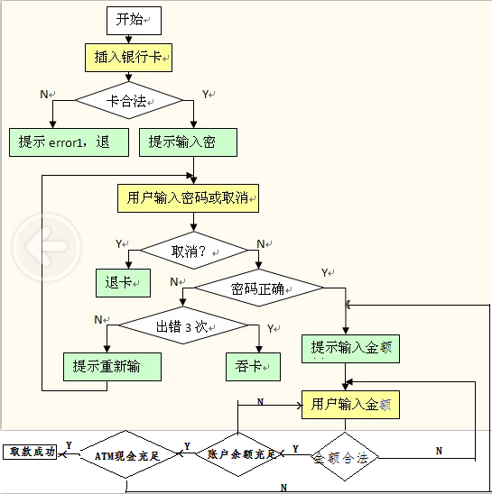

标题： | 测试数据 | 测试路径：
取款成功 |  | YNYYYY
卡不合法 | 公交卡 | N
按下取消 |  | YY
密码不正常没有超过3次 |  | YNNN
密码不正常超过3次 |  | YNNY
金额不合法 | 80 | YNYN
账户余额不足 |  | YNYYN
ATM机现金不足 |  | YNYYYN

